ref
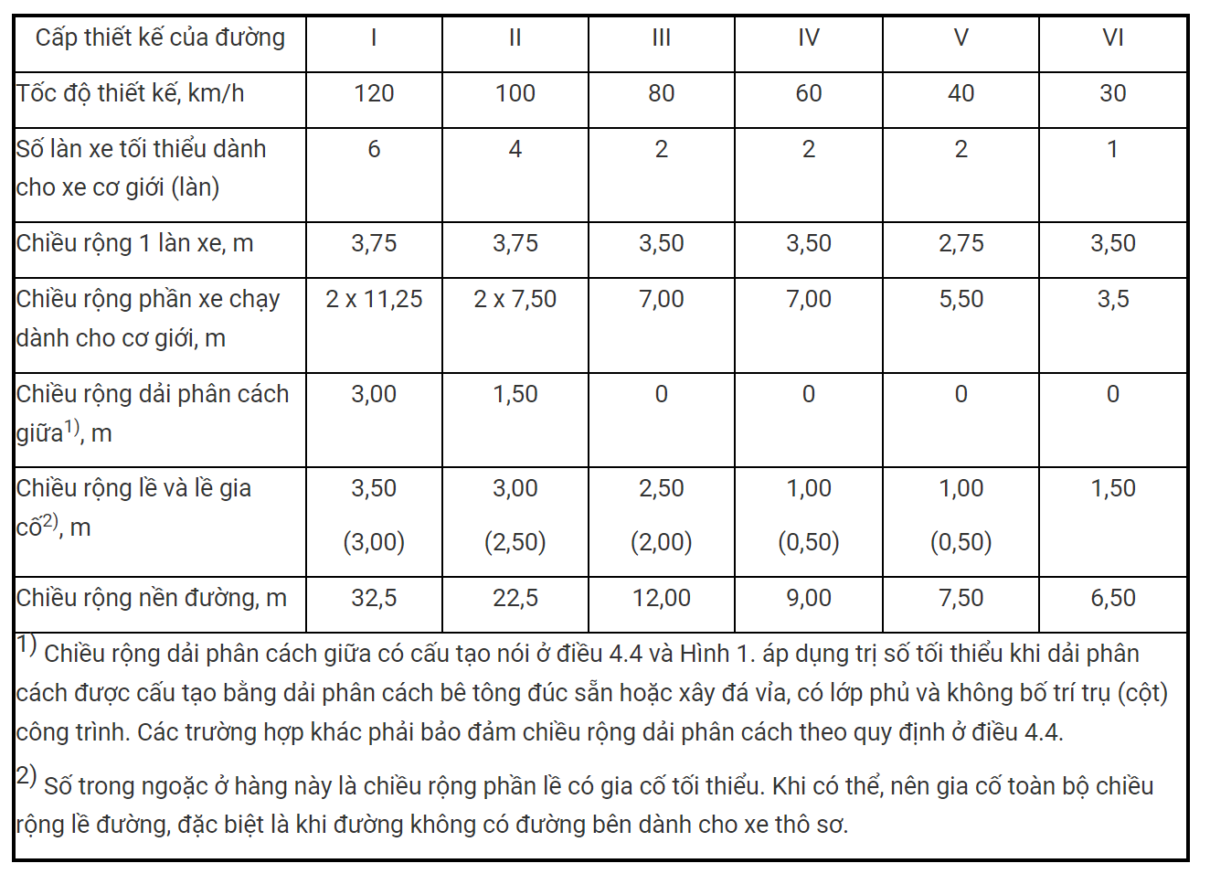
độ rộng, lưu lượng, chức năng
https://lawnet.vn/laws/phan-loai-duong-bo-theo-chuc-nang-phuc-vu-tu-ngay-0112025-ra-sao-phan-loai-duong-bo-theo-cap-quan-l-168671.html
https://lawnet.vn/vb/Luat-Duong-bo-2024-8FC0B.html
https://viet-thanh.vn/cac-cap-cong-trinh-giao-thong-duong-bo/
https://csgt.com.vn/quy-dinh-chieu-rong-duong-theo-phap-luat-hien-hanh/
https://caselaw.vn/van-ban-phap-luat/255851-tieu-chuan-viet-nam-tcvn-4054-2005-ve-duong-oto-yeu-cau-thiet-ke-nam-2005

